GRAFICO
N° | DESCRIPCION | CANTIDAD | UNIDAD | TOTAL MATERIAL | TOTAL MANO DE OBRA | TOTAL SUB/EQUIPOS | TOTAL DIRECTO COLONES | TOTAL DÓLARES | % MATERIAL | % MANO DE OBRA | % SUB/EQUIPOS | % TOTAL DIRECTO
1 | FUNDACIONES | 1.00 | Global
2 | SUPERESTRUCTURA PRIMER NIVEL | 1.00 | Global
3 | SUPERESTRUCTURA SEGUNDO NIVEL | 1.00 | Global
4 | OTROS GRIS | 1.00 | Global
5 | ESTRUCTURA METÁLICA Y CUBIERTAS | 1.00 | Global
6 | LIVIANO | 1.00 | Global
7 | REPELLOS | 1.00 | Global
8 | ENCHAPES | 1.00 | Global
9 | MUEBLES Y PUERTAS | 1.00 | Global
10 | OBRAS ADICIONALES | 1.00 | Global
11 | ACABADOS | 1.00 | Global
12 | VENTANERIA | 1.00 | Global
13 | ELÉCTRICO | 1.00 | Global
14 | MECÁNICO | 1.00 | Global
15 | ALQUILERES | 1.00 | Global
16 | MANO DE OBRA | 1.00 | Global

 |  |  | TOTAL
 |  |  |  |  |  | VERIFICACION

%Material
FUNDACIONES | 17%
SUPERESTRUCTURA PRIMER NIVEL | 11%
SUPERESTRUCTURA SEGUNDO NIVEL | 0%
OTROS GRIS | 4%
ESTRUCTURA METÁLICA Y CUBIERTAS | 18%
LIVIANO | 7%
REPELLOS | 3%
ENCHAPES | 6%
MUEBLES Y PUERTAS | 13%
OBRAS ADICIONALES | 4%
ACABADOS | 9%
VENTANERIA | 0%
ELÉCTRICO | 6%
MECÁNICO | 2%
ALQUILERES | 0%
MANO DE OBRA | 0%
%MANO DE OBRA
FUNDACIONES | 14%
SUPERESTRUCTURA PRIMER NIVEL | 14%
SUPERESTRUCTURA SEGUNDO NIVEL | 0%
OTROS GRIS | 6%
ESTRUCTURA METÁLICA Y CUBIERTAS | 7%
LIVIANO | 9%
REPELLOS | 14%
ENCHAPES | 7%
MUEBLES Y PUERTAS | 9%
OBRAS ADICIONALES | 4%
ACABADOS | 9%
VENTANERIA | 0%
ELÉCTRICO | 0%
MECÁNICO | 5%
ALQUILERES | 0%
MANO DE OBRA | 2%

SUBCONTRATO/EQUIPOS
FUNDACIONES | 5%
SUPERESTRUCTURA PRIMER NIVEL | 0%
SUPERESTRUCTURA SEGUNDO NIVEL | 0%
OTROS GRIS | 3%
ESTRUCTURA METÁLICA Y CUBIERTAS | 0%
LIVIANO | 0%
REPELLOS | 0%
ENCHAPES | 0%
MUEBLES Y PUERTAS | 18%
OBRAS ADICIONALES | 0%
ACABADOS | 0%
VENTANERIA | 48%
ELÉCTRICO | 26%
MECÁNICO | 0%
ALQUILERES | 0%
MANO DE OBRA | 0%
COSTOS DIRECTOS
FUNDACIONES | 15%
SUPERESTRUCTURA PRIMER NIVEL | 11%
SUPERESTRUCTURA SEGUNDO NIVEL | 0%
OTROS GRIS | 5%
ESTRUCTURA METÁLICA Y CUBIERTAS | 14%
LIVIANO | 7%
REPELLOS | 5%
ENCHAPES | 6%
MUEBLES Y PUERTAS | 12%
OBRAS ADICIONALES | 4%
ACABADOS | 8%
VENTANERIA | 4%
ELÉCTRICO | 6%
MECÁNICO | 3%
ALQUILERES | 0%
MANO DE OBRA | 0%

BASE DATOS MANO DE OBRA
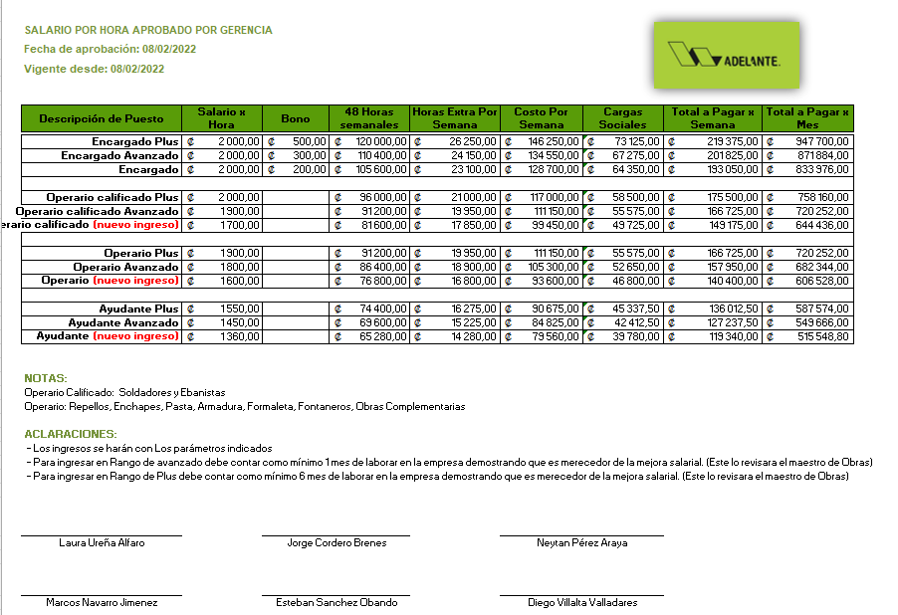
CODIGO | DESCRIPCION | UNIDAD | PRECIO | PRECIO CON CARGAS SOCIALES | PRECIO ANTERIOR | DIFERENCIA | OBSERVACIONES | FECHA ÚLTIMO MOVIMIENTO | FAMILIA DEL INSUMO
ENCARGADO | ENCARGADO PLUS | hora | ₡2,000.00 |  |  |  |  |  |  | IVA | 1.13 | GENERAL
OP CALIFICADO | OPERARIO CALIFICADO PLUS | hora | ₡2,000.00 |  |  |  |  |  |  | IVA | 1.1 | MADERA
OPERARIO | OPERARIO PLUS | hora | ₡1,900.00 |  |  |  |  |  |  | IVA | 1 | SIN IVA
AYUDANTE | AYUDANTE PLUS | hora | ₡1,550.00

 | <

CALCULO CANTIDADES
 |  | IKARIA TECHO

 | 1 | RELLENOS

 | Lastre | 0.15
 | Espesor: | 158.29 | m
 | Área casa (incluye área de pilas) |  | m2
 |  | 23.743
 | m3 totales |  | m3 |  |  |  |  | Diferencia
 |  |  |  |  | COMPARACION SISTEMA
 |  | Costo | Costo Total |  | Horas | Costo/hora | Costo Total
 | Mano de obra (trazado) (m2) | ₡200.00 |  | Trazo | 30 | ₡1,700.00
 | Mano de obra (excavación) (m3) | ₡2,850.00 |  | Zanjeo | 39 | ₡1,700.00
 | Mano de obra (relleno ) (m3) | ₡4,550.00
 |  | Total

 | 2 | SELLO DE CONCRETO

 | Sello concreto | 0.06
 | Espesor: | 158.29 | m
 | Área casa (NO incluye área de pilas) | 54.44 | m2
 |  | 9.4974
 | m3 totales |  | m3
 |  | 56.98
 | Cemento | 7.12 | sacos
 | Arena | 7.60 | m3
 | Piedra |  | m3

 | CANTIDADES DOSIFICACION ADELANTE (DIEGO - JARDEL)
 | Cemento |  | kilos
 | Arena |  | m3
 | Piedra |  | m3

 |  |  |  |  |  |  |  | Diferencia
 |  |  |  |  | COMPARACION SISTEMA
 |  | Costo | Costo Total |  | Horas | Costo/hora | Costo Total
 | Mano de obra (concreto) (m3) | ₡6,500.00 |  | Sello | 27 | ₡1,700.00

 | 3 | LOSA FLOTANTE

 | CONCRETO
 |  | 0.2
 | Espesor: | 126.79 | m
 | Área casa (NO incluye área de pilas) |  | m2
 |  | 25.358
 | m3 totales |  | m3
 |  | 202.86
 | Cemento | 19.02 | sacos
 | Arena | 20.29 | m3
 | Piedra |  | m3

 | CANTIDADES DOSIFICACION ADELANTE (DIEGO - JARDEL)
 | Cemento |  | kilos
 | Arena |  | m3
 | Piedra | 50.72 | m3
 | ADITIVO 2 (litros) (EUDO 100 C ) |  | litro

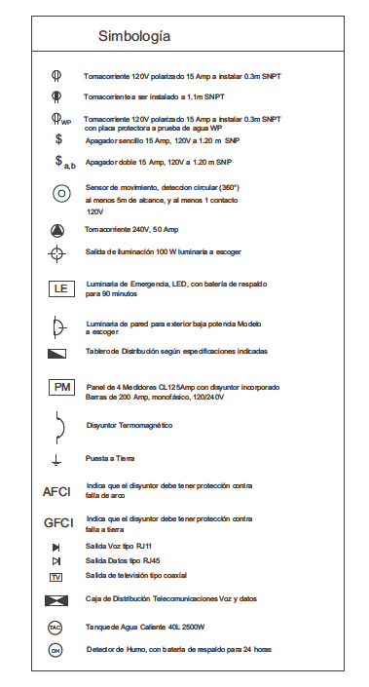
 | PREVISTA TUBERIA ELECTRICA

 |  |  |  |  | CANTIDAD |  |  | 21
 | Tomas 30 cm altura |  |  |  | 17 |  |  | 7
 | Tomas 1.1 m altura |  |  |  | 6 |  |  | 4
 | Tomas de 1,50 m altura |  |  |  | 4
 | Salida voz 1,5 |  |  |  | 4
 |  |  |  |  |  | un
 |  | m | tubos (un)
 | Tubo 1/2"
 | Tubo 1/2" |  |  |  | un
 | Tubo 1/2"
 | Tubo 1"
 | Tubo 3/4"

 |  |  |  | CANTIDADES ADICIONALES
 |  |  |  | CANTIDAD | TIPO TUBO
 | 8 | 1/2" |  |  | 1/2"
 | 1 | 1" |  |  | 1"
 | 2 | 3/4" |  |  | 3/4"
 | 1 | 1 1/2"

 | VIGAS PERIMETRALES
 |  | 40
 | LARGO | 35
 |  | 30.21
 |  | 5.92 |  |  |  |  | 0.05
 |  | 4.41 |  |  |  |  | 0.06
 |  | 1.56 |  |  |  |  | 0.06
 |  | 2.7 |  |  |  |  | 0.09
 |  |  | m |  |  |  | 0.05
 |  |  |  |  |  |  | 0.11
 |  |  |  |  |  |  | 0.19
 | ANCHO | 0.2 | m |  |  |  | 0.44
 | ESPESOR | 0.2 | m |  |  |  | 0.17
 | LARGO |  | m |  |  |  | 0.01
 |  |  |  |  |  |  | 0.01
 |  |  |  | verificacion planos |  |  | 0.11
 | CONCRETO |  | m3 |  |  |  | 0.1
 |  |  |  |  |  |  | 0.11
 | Cemento |  | sacos |  |  |  | 0.44
 | Arena |  | m3 |  |  |  |  | m3
 | Piedra |  | m3

 | MALLA ELECTROSOLDADA #2 |  | (2,2 X 6 M)

 | Área casa (incluye área de pilas) |  | m2
 |  |  |  | Peso | kg
 | # Malla electrosoldada |  | un | 30.87

 | ARMADURA | 4 # 3 AROS # 3 @ 20 cm

 | Varilla longituginal | 4#3

 | Cantidad | 4 | un
 | Largo |  | m
 |  |  |  | Peso | kg
 | Varilla # 3 Longitudinal |  | un | 3.36

 | Aros | # 3 @ 20 cm

 | Largo |  | m
 | Longitud de aro |  | m
 | #Aros |  | un
 |  |  |  | Peso | kg
 | #Varilla #3 Aros |  | un | 3.36

 | Alambre negro |  | kg

 | FORMALETA

 | Largo | 35.21 | m
 | Ancho | 0.2 | m

 | Area formaleta |  | m2

 |  |  |  |  |  |  |  | Diferencia
 |  | Costo | Costo Total |  | COMPARACION SISTEMA
 | Mano de obra (concreto) (m3) | ₡7,500.00 |  |  | Horas | Costo/hora | Costo Total
 | Mano de obra (acero) (kilo) | ₡450.00 |  | Acero losa | 106 | ₡1,700.00
 | Mano de obra (formaleta ) (m2) | ₡4,000.00 |  | Formaleta | 26 | ₡1,700.00
 | Mano de obra tuberia mecanica |  |  | Colado losa | 20 | ₡1,700.00
 |  | Total |  | Tuberia mecanica | 30 | ₡1,700.00

 | 4 | MUROS

 | MALLA MUROS

 | MALLA | Varilla # 3 @ 30 cm

 | LARGO | 13.25
 |  | 2.01
 |  | 4.99
 |  | 3.89
 |  | 8.05
 |  | 0.45
 |  | 1.7
 |  | 1.75
 |  | 0.55
 |  | 1.65
 |  | 0.6
 |  | 0.6

 |  |  | m

 | Largo |  | m
 | #Varillas verticales |  | un
 | Alto de varilla | 2.8 | m | REVISAR ALTURA
 | # varillas horizontales |  | un
 |  |  |  | Peso | kg
 | #Varilla #3 verticales |  | un | 3.36
 | #Varilla #3 horizontales |  | un | 3.36
 | Alambre negro |  | kg
 |  |  |  | Total

 | CONCRETO MUROS

 | LARGO |  | m
 | ALTO | 2.4 | m
 | ESPESOR | 0.1 | m

 | CONCRETO MUROS |  | m3

 | AREA LOSA CENITAL |  | m2
 | ANCHO | 0.1 | m

 | CONCRETO LOSA CENITAL |  | m3

 | Cemento |  | sacos
 | Arena |  | m3
 | Piedra |  | m3

 | FORMALETA MUROS

 | ALTO | 2.4 | m
 | LARGO |  | m

 | FORMALETA |  | m2
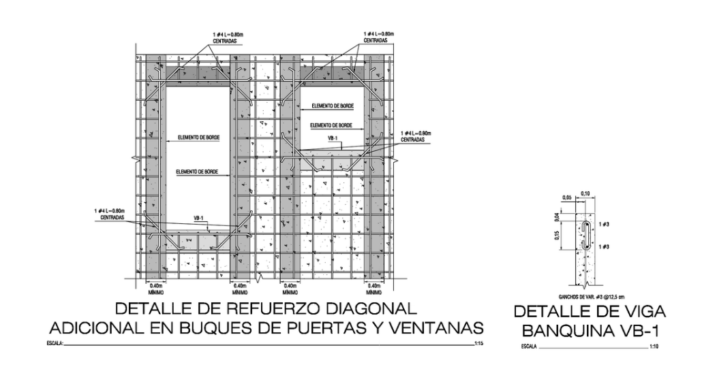

 | VIGA CORONA

 | LARGO
 |  | 34.68
 |  | 7.47
 |  | 2.88
 |  | 1.7
 |  | 2.64
 |  | 2.67

 |  |  | m

 | Largo |  | m
 | # ganchos#3 verticales @ 12,5 cm |  | un
 | Longitud gancho |  | m | Peso | kg
 | #Varilla #3 ganchos |  | un | 3.36
 | Alambre negro |  | kg
 |  |  |  | Total

 | Largo | 0.8 | m
 | #Buque puerta | 8.00 | un
 | # Buque ventana | 4.00 | un
 | # piezas Total |  | un
 |  |  |  | Peso | kg
 | #Varilla #4 (buque ventana y puerta) |  | un | 5.96
 | Varilla # 4 longitudinal viga corona | 3.00 | un
 | #Varilla #4 (viga corona) |  | un | 5.96
 | Longitud banquina ventana |  | m
 | #Varilla #4 (banquina ventana) |  | un | 5.96

 | Alambre negro |  | kg
 |  |  |  | Total

 | CONCRETO VIGA CARGADOR

 | LARGO |  | m
 | ALTO | 0.4 | m
 | ESPESOR | 0.1 | m

 | CONCRETO |  | m3

 | Cemento |  | sacos
 | Arena |  | m3
 | Piedra |  | m3

 |  |  |  | Total concreto muro y viga corona
 | CANTIDADES DOSIFICACION ADELANTE (DIEGO - JARDEL) MURO Y VIGA CORONA |  |  |  | m3
 | Cemento |  | kilos
 | Arena |  | m3
 | Piedra |  | m3
 | ADITIVO 1(litros) (5000 ultra ) |  | litro
 | ADITIVO 2 (litros) (EUDO 100 C ) |  | litro
 | FIBRA |  | litro
 | FIBRA |  | kg

 |  | COMPARACION SISTEMA
 |  | Horas | Costo/hora | Costo Total
 | ACERO MUROS | 119 | ₡1,700.00
 | FORMALETA | 117 | ₡1,700.00
 | COLADO MUROS | 37 | ₡1,700.00
 | TRAZO FORMALETA N1 | 12 | ₡1,700.00
 | DESENCOFRE MUROS N1 | 60 | ₡1,700.00

 | 5 | COLUMNAS

 | COLUMNA DE COCHERA

 | FUNDACION COLUMNA COCHERA

 | LARGO | 1 | m
 | ANCHO | 0.5 | m
 | ESPESOR | 0.25 | m

 | CONCRETO |  | m3

 | Cemento |  | sacos
 | Arena |  | m3
 | Piedra |  | m3

 | ACERO FUNDACION | # Malla #3 @20 cm | 3 un: 2 cochera + 1 medidor

 | Largo | 1.00 | m
 | Ancho | 0.50 | m
 | Largo con gancho | 1.50 | m
 | Ancho con gancho | 1.00 | m
 | # Varillas ancho |  | un
 | # Varillas largo |  | un
 |  |  |  | Peso | kg
 | #Varilla #3 |  | un | 3.36
 | #Varilla #3 |  | un | 3.36
 | Alambre negro |  | kg
 |  |  |  | Total

 | COLUMNA COCHERA

 | ESPESOR | 0.1 | m
 | ANCHO | 0.6 | m
 | ALTO |  | m

 | CONCRETO |  | m3

 | Cemento |  | sacos
 | Arena |  | m3
 | Piedra |  | m3

 | ACERO COLUMNA COCHERA | 8 varillas #3 aros # 2 @15 cm

 | Alto |  | m
 | # Varillas verticales | 8.00 | un
 | Lontitud de aro |  | m
 | # Aros |  | un | Peso | kg
 | #Varilla #3 |  | un | 3.36
 | #Varilla #2 aros |  | un | 1.02
 | Alambre negro |  | kg
 |  |  |  | Total

 | COLUMNA MEDIDOR

 | ESPESOR | 0.15 | m
 | ANCHO | 0.25 | m
 | ALTO |  | m

 | CONCRETO |  | m3

 | Cemento |  | sacos
 | Arena |  | m3
 | Piedra |  | m3

 | ACERO COLUMNA MEDIDOR | 4 varillas #3 aros # 2 @15 cm

 | Alto |  | m
 | # Varillas verticales | 4.00 | un
 | Lontitud de aro |  | m
 | # Aros |  | un | Peso | kg
 | #Varilla #3 |  | un | 3.36
 | #Varilla #2 aros |  | un | 1.02
 | Alambre negro |  | kg
 |  |  |  | Total

 |  |  |  | Total concreto muro y viga corona
 | CANTIDADES DOSIFICACION ADELANTE (DIEGO - JARDEL) |  |  |  | m3
 | Cemento |  | kilos
 | Arena |  | m3
 | Piedra |  | m3

 |  | COMPARACION SISTEMA
 |  | Horas | Costo/hora | Costo Total
 | COLUMNA COCHERA | 50 | ₡1,700.00
 | COLUMNA MEDIDOR | 30 | ₡1,700.00

 | 6 | COCHERA Y PILAS

 | AREA PILA | 7.59 | m2
 | AREA COCHERA | 27.39 | m2
 | AREA TOTAL |  | m2

 | Lastre
 | Espesor: | 0.1 | m
 | Área casa (incluye área de pilas) |  | m2

 | m3 totales |  | m3

 | Concreto

 | ESPESOR | 0.1 | m

 | CONCRETO |  | m3

 | Cemento |  | sacos
 | Arena |  | m3
 | Piedra |  | m3
 | Piedrilla | 10.00 | sacos | COCHERA

 | CANTIDADES DOSIFICACION ADELANTE (DIEGO - JARDEL) MURO Y VIGA CORONA
 | Cemento |  | kilos
 | Arena |  | m3
 | Piedra |  | m3
 | Piedrilla | 10.00 | sacos | COCHERA

 | MALLA ELECTROSOLDADA #2 |  | (2,2 X 6 M)

 | Área casa (incluye área de pilas) |  | m2

 | # Malla electrosoldada |  | un

 |  | COMPARACION SISTEMA
 |  | Horas | Costo/hora | Costo Total
 | LASTRE Y COMPACTACION COCHERA | 10 | ₡1,700.00
 | COLADO LOSA COCHERA | 40 | ₡1,700.00
 | ACABADO LAVADO COCHERA | 21 | ₡1,700.00
 | LASTRE Y COMPACTACION AREA PILA | 5 | ₡1,700.00
 | COLADO AREA PILA | 10 | ₡1,700.00
 | ACABADO LAVADO AREA PILA | 5 | ₡1,700.00

 |  |  |  |  |  | CERCHAS
 | 7 | ESTRUCTURA TECHO CASA |  |  |  | CLAVADORES
 |  |  |  |  |  | PRECINTAS
 | CERCHAS

 | LARGO CERCHAS | 11.47 | m
 |  | 1.5 | m
 |  | 11.37 | m
 |  | 4.31 | m
 |  | 7.91 | m
 |  | 5.08 | m

 | TUBO 2" X 4"HG | 11.39

 |  | 0.5
 | Largo |  | m

 | # Tubos 2" x 4" |  | un | 1 cercha de 11, 47
 | # Tubos 2" x 4" |  | un | 1 cercha de 1,5 m
 | # Tubos 2" x 4" |  | un | 1 cercha de 11,37 m
 | # Tubos 2" x 4" |  | un | 1 cercha de 4,31 m
 | # Tubos 2" x 4" |  | un | 1 cercha de 7,91 m
 | # Tubos 2" x 4" |  | un | 1 cercha de 5,08 m
 | # Tubos 2" x 4" |  | un

 | TUBO 2" X 2" | 5.59
 |  | 4.32
 |  | 0.251
 |  | 0.23
 |  | 1.16
 |  | 1
 |  | 0.21

 | Largo |  | m

 | # Tubos 2" x 2" |  | un | 1 cercha de 11, 47
 | # Tubos 2" x 2" |  | un | 1 cercha de 1,5 m
 | # Tubos 2" x 2" |  | un | 1 cercha de 11,37 m
 | # Tubos 2" x 2" |  | un | 1 cercha de 4,31 m
 | # Tubos 2" x 2" |  | un | 1 cercha de 7,91 m
 | # Tubos 2" x 2" |  | un | 1 cercha de 5,08 m
 | # Tubos 2" x 2" HG |  | un

 | CLAVADORES

 | # CLAVADORES | Cantidad | Medida | Largo total
 |  | 3
 |  | 6
 |  | 2
 |  | 1 | 2.7
 |  |  | Total |  | un

 | # Tubos 2" x 2" CLAVADORES HG |  | un

 | PRECINTA

 | Alto | 2.14 | m
 | Largo | 5.9 | m

 | TUBO 3" X 3" (PERIMETRO Y VERTICALES)

 | Largo |  | m

 | # Tubos 3" x 3" HG |  | un

 | TUBO 2" X 2" (DIAGONALES)

 | Largo |  | m

 | # Tubos 2" x 2" HG |  | un

 |  | COMPARACION SISTEMA
 |  | Horas | Costo/hora | Costo Total
 | ESTRUCTURA METALICA TECHO | 106 | ₡1,700.00
 | ESTRUCTURA TECHO PINTURA | 11 | ₡1,700.00

 | 8 | ESTRUCTURA TECHO COCHERA

 | ESTRUCTURA

 | TUBO 2" X 6"HN | 19.7
 |  | 2.89
 |  | 14.45
 |  | 3.3

 | Largo |  | m

 | # Tubos 2" x 6" |  | un

 | TUBO 2" X 2"HN
 |  | 3.5

 | Largo |  | m

 | # Tubos 2" x 2" |  | un

 | TUBO 3" X 3"HN

 | Largo |  | m

 | # Tubos 3" x 3" |  | un

 |  | COMPARACION SISTEMA
 |  | Horas | Costo/hora | Costo Total
 | ESTRUCTURA METALICA TECHO COCHERA | 40 | ₡1,700.00
 | ESTRUCTURA TECHO PINTURA COCHERA | 10 | ₡1,700.00

 | 9 | CUBIERTA TECHO CASA

 | AREA | 62.05 | m2

 |  | Cantidad lamina | Medida (largo) (m) | Largo total
 |  | 3 | 11.5
 |  | 2.5 | 12.09
 |  | 3.5 | 11.4
 |  | 3 | 7.97
 |  | 1 | 5.11

 |  |  | Total |  | m

 | Total de kilos |  | kg

 | NOTA : 1 m equivale 2,15 kg de peso de lamina de cubierta |  | DESPERDICIO
 | 1 clip por clavador
 | 2 Tornillos de 1" x clavador

 |  | COMPARACION SISTEMA
 |  | Horas | Costo/hora | Costo Total
 | CUBIERTA TECHO | 30 | ₡1,700.00

 | 10 | CUBIERTA TECHO COCHERA

 | AREA | 27.62 | m2

 |  | COMPARACION SISTEMA
 |  | Horas | Costo/hora | Costo Total
 | CUBIERTA TECHO | 20 | ₡1,700.00

 | 11 | HOJALATERIA Y CANOAS

 | BOTAGUA 10 cm x 10 cm

 | LARGO | 8.49
 |  | 27.55
 |  | 5.14
 | TOTAL |  | m

 | #Botaguas |  | un

 | CANOA HG 10 cm

 | LARGO | 10.11
 |  | 0.65
 |  | 5.29
 | TOTAL |  | m |  | yarda

 | 1 yarda =0,91 m

 |  | COMPARACION SISTEMA
 |  | Horas | Costo/hora | Costo Total
 | HOJALATERIA CASA | 22 | ₡1,700.00
 | HOJALATERIA COCHERA Y AREA PILA | 12 | ₡1,700.00

 | 12 | LIVIANO EXTERIORES

 | TAPICHELES

 | AREA | 9.51
 |  | 7.89
 |  | 7.89
 |  | 9.8
 | AREA TOTAL |  | m2

 | #Lámina securock |  | un

 |  | COMPARACION SISTEMA
 |  | Horas | Costo/hora | Costo Total
 | ESTRUCTURA LIVIANA TAPICHELES | 40 | ₡1,700.00
 | FORRO TAPICHELES | 40 | ₡1,700.00
 | FORRO ALEROS Y TABLILLA | 30 | ₡1,700.00
 | PARED EXTERNA | 50 | ₡1,700.00

 | 13 | LIVIANO INTERIORES

 | CIELOS

 | AREA | 2.88
 |  | 11.72
 |  | 1.91
 |  | 20.07
 |  | 1.99
 |  | 1.33
 |  | 7.28
 |  | 2.19

 | AREA TOTAL |  | m2

 | PAREDES
 |  | PAREDES
 |  | LARGO | ALTO | AREA | MATERIAL
 |  | 2.69 | 2.6 |  | 1 CARA DENGLASS
 |  | 1.3 | 2.6 |  | 2 CARAS: 1 DENGLASS Y 1 GYPSUM

 | LARGO TOTAL |  | m

 | ALTURA | 2.6 | m

 | Area paredes livianas |  | m2

 | TRACK | 0,28 un /m2
 | STUD | 0,90 un/m2
 | MURO SECO (sur) | 3,3 sacos/m2
 | CINTA 76 | 1 Lamina x 3,66x 1,1 /0,76 m

 |  | COMPARACION SISTEMA
 |  | Horas | Costo/hora | Costo Total
 | ESTRUCTURA LIVIANA INTERNA | 60 | ₡1,700.00
 | FORRO LIVIANO INTERNO | 70 | ₡1,700.00

 | 14 | REPELLO INTERNOY EXTERNO

 | EM: EMPASTE (INTERIOR)

 | LARGO PARED | 6.28 | m
 |  | 0.95
 |  | 0.45
 |  | 4.46
 |  | 4.85
 |  | 1.36
 |  | 2.35
 |  | 1.84
 |  | 2.69
 |  | 16.05
 |  | 15.4
 | LARGO PARED |  | m

 | ALTO DE PARED |  | m

 | Area |  | m2

 | MS: MURO SECO (EXTERIOR)

 | LARGO PARED | 14.93 | m
 |  | 17.59
 |  | 2.91
 | LARGO PARED |  | m

 | 15 | ENCHAPES INTERNO Y EXTERNO

 | PA: AZULEJO A ELEGIR

 | LARGO PARED | 2.42 | m | FALTA PISO
 |  | 2.16
 | LARGO PARED |  | m

 | ALTO DE PARED | 2.6 | m |  | Rendimiento de mortero de pega | 2.2
 |  |  |  |  | Pega cerámica plus Cemex (saco 20Kg)
 | Area |  | m2
 |  |  |  |  | Información técnica | Formato pieza | Rendimiento | Cantidad (und 2 kg)
 | Area de piso de duchas |  | m2 |  | Rendimiento de fragua (kg/m2) | 200x600 | 0.15

 | AREA TOTAL DE ENCHAPES |  | m2
 | Con desperdicio (7%)

 | FA: FACHALETA A ELEGIR (SIDING) |  |  |  | Rendimiento de mortero de pega | 2.2
 |  |  |  |  | Pega cerámica plus Cemex (saco 20Kg)

Sector A | LARGO PARED | 0.7 | m |  | Información técnica | Formato pieza | Rendimiento | Cantidad (und 2 kg)
 |  |  |  |  | Rendimiento de fragua (kg/m2) | 200x600 | 0.15
 | LARGO PARED |  | m
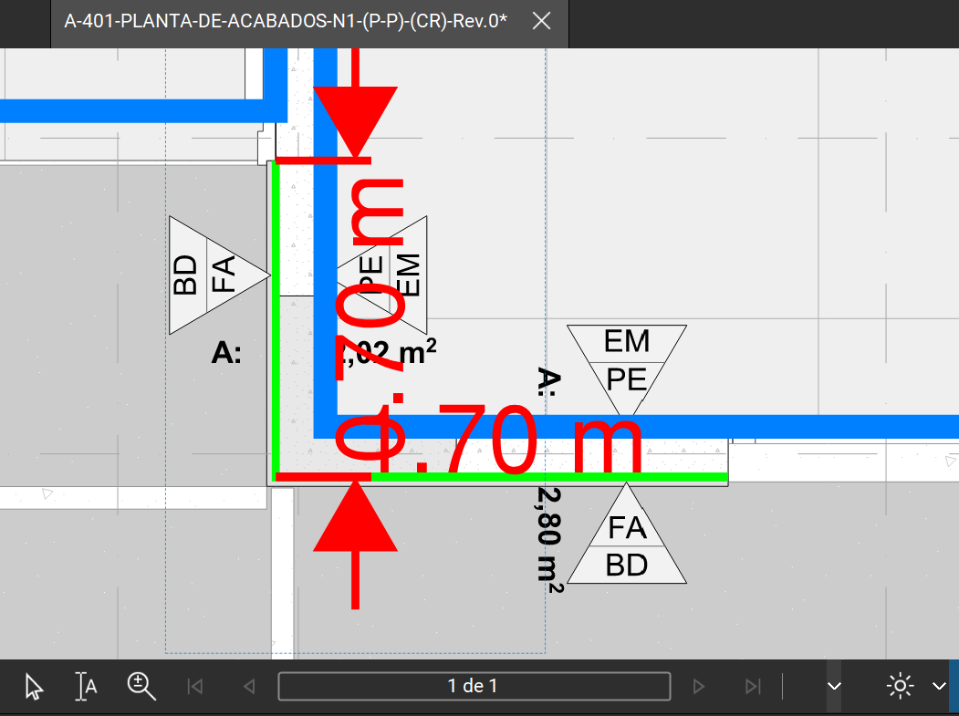
 |  |  |  |  |  |  |  |  | SECTOR A | SECTOR B | TOTAL | UNIDAD
 | ALTO DE PARED | 4.25 | m |  |  |  |  | Descripción del material | Cantidad | Cantidad
 |  |  |  |  |  |  |  | Perfil H.G.PA Cal 20 10 X 3.2 X 305CM G60 | 1 | 1 |  | UND
 | AREA TOTAL SIDING |  | m2 |  |  |  |  | Perfil H.G.PE Cal 20 10 X 5.0 X 305CM G60 | 5 | 4 |  | UND
 |  |  |  |  |  |  |  | Tornillos LH8-050 uniones metálicas | 25 | 20 |  | UND
 | LARGO PARED | 1 | m |  |  |  |  | T-Tek Tablilla js 11mm 1229x2438mm A11 D76 | 2 | 2 |  | UND
 |  |  |  |  |  |  |  | Torn Plycem PH8-125 punta tek #8x1-1/4 | 115 | 115 |  | UND
Sector B | LARGO PARED |  | m |  |  |  |  | Sellador de Tornillo (Zero Spackilng lanco) |  | 0.25 |  | GALÓN
 |  |  |  |  |  |  |  | Building Wrap Rollo 1.22 x 35 m |  | 1 |  | UND
 | ALTO DE PARED |  | m |  |  |  |  | Sikaflex 1A Plus Sellador Poliuretano 300 ml |  | 1 |  | UND
 |  |  |  |  |  |  |  | Tornillo MM 10-075 cabeza hex punta broca # 10x3/4 (19mm) | 5 | 5 |  | UND
 | AREA TOTAL SIDING |  | m2 |  |  |  |  | Perno de expansión 2-1/2" x 1/4" | 2 | 2 |  | UND

 | TOTAL ÁREA SIDING |  | m2

 | PC: PORCELANATO ELEGIR

 | AREA TOTAL PORCELANATO |  | m2 |  | Rendimiento de mortero de pega | 2.2
 | Total con desperdicio (7%) |  | m2 |  | Pega cerámica plus Cemex (saco 20Kg)

 | LOSA CENITAL |  |  |  | Información técnica | Formato pieza | Rendimiento | Cantidad (und 2 kg)
 |  |  |  |  | Rendimiento de fragua (kg/m2) | 600x600 | 0.13

 | AREA TOTAL ENCHAPE LOSA CENITAL | 2.19 | m2
 | Total con desperdicio (7%) |  | m2

 | AREA TOTAL DE ENCHAPES (PISO, BAÑO Y LOSA CENITAL) |  |  | m2

 | BONDEX |  | SACO
 | FRAGUA (2 kg |  | BOLSA

 |  | COMPARACION SISTEMA
 |  | Horas | 54 | Costo Total
 | ENCHAPE PISO | 40 | ₡1,700.00
 | ENCHAPE FACHADA |  | ₡1,700.00
 | ENCHAPE BAÑO | 30 | ₡1,700.00
 | ENCHAPE LOSA CENITAL | 6 | ₡1,700.00

 | 16 | MUEBLES

 | Mueble de cocina | 1 | un
 | Mueble de baño | 1 | un
 | Closet | 1 | un
 | Walk in closet | 1 | un

 | GRANITO

 | GRANITO |  | M

 |  | COMPARACION SISTEMA
 |  | Horas |  | Costo Total
 | CONFECCION DE MUEBLE | 200 | ₡1,700.00
 | INSTALACION DE MUEBLE | 118 | ₡1,700.00

 | 17 | PUERTAS

 | PUERTAS
 |  |  |  |  | Tipo de puerta madera o melamina | Total (unds)
 | TIPO | MEDIDA | CANTIDAD |  | Puerta 0,80 m x 2,1 m
 | P1 | 1 m x 2,1 m | 1 |  | Puerta 0,90 m x 2,1 m |  | ok
 | P2 | 0,90 x 2,1 m | 1 |  | Puerta 1 m x 2,1 m |  | ok
 | P3 | 0,80 m x 2,1 m | 1 |  | Puerta 0,70 m x 2,1 m
 | P4 | 0,90 x 2,1 m | 1
 | P6 | 0,70 m x 2,1 m | 1
 | P7 | 1,4 m x 2,1 m | 1
 | P7 | 1,8 m x 2,1 m | 1
 | P8 | 0,80 m x 2,1 m | 1
 | TOTAL |  |  | un

 | RODAPIE
 |  |  |  |  | Formato de piezas (metros) | 1
 |  |  |  |  | Cantidad de piezas
 | LARGO |  | m
 | TOTAL |  | m

 |  | COMPARACION SISTEMA
 |  | Horas | 54 | Costo Total
 | PUERTAS Y RODAPIE | 44 | ₡1,700.00

 | 18 | ZACATE

 | ZACATE

 | ÁREA |  | m2
 |  |  | m2

 | Plastico negro |  | m2

 | Piedra cuartilla |  | m3

 |  | COMPARACION SISTEMA
 |  | Horas | 54 | Costo Total
 | RELLENO DE PATIO | 10 | ₡1,700.00
 | COLOCACION DE ZACATE | 20 | ₡1,700.00 |  | Costo/m2

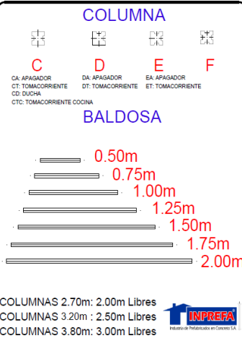
 | 19 | TAPIAS PREFABRICADAS

 | Largo de tapia | 10.00 | m
 | Perling 3 x 2 x 15 mm | 2.00 | un

 |  | CANTIDAD | P UNITARIO | P TOTAL
 | Columna L | 1.00
 | Columna C o E | 6
 | Baldosa lisa 2 m ancho |  |  |  | Costo /m
 |  |  | Total

 |  | COMPARACION SISTEMA
 |  | Horas | 54 | Costo Total
 | TAPIA | 30 | ₡1,700.00
 | PERLING DE TAPIA | 6 | ₡1,700.00 |  | Costo/m

 | 20 | ACERAS

 | Area de acera | 11.78 | m2
 | Area de geocelda | 5.78 | m2

 | # Geocelda (56 x 56) |  | un
 | Piedra quintilla |  | m3

 | Espesor de la acera | 0.1 | m

 | Concreto |  | m3

 | CANTIDADES DOSIFICACION ADELANTE (DIEGO - JARDEL)
 | Cemento |  | kilos
 | Arena |  | m3
 | Piedra |  | m3

 |  | COMPARACION SISTEMA
 |  | Horas |  | Costo Total
 | RAMPA DE ACCESO | 6 | ₡1,700.00
 | ACERA | 20 | ₡1,700.00 |  | Costo/m2

